Informasjon
Veiledning til påmeldingsskjema
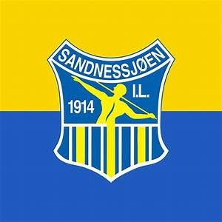
Dette påmeldingsskjema består av fem (5) faneark inkludert dette info-arket

Påmeldingsfrist er 15. april 2024, betalingsfrist 30. april 2024.
Etterpåmelding medfører tilleggsgebyr på kr 100,- på stevnekontingenten.
Vi kan ikke garantere for nok stevnemedaljer og deltakermedaljer ved etterpåmeldinger.

OBS!!!
Påmeldingsfrist
15.april 2024
Ark 1: | Informasjon (dette arket)
Ark 2: | Detaljer om påmeldt lag
Ark 3: | Info om lag og program
 | Her forteller dere litt om laget deres, og programmet dere skal gjennomføre.
Ark 4: | Deltakelse og antall stevner

 | Navn og kontaktinfo fylles ut med fødselsdato og antall stevner medregnet dette stevnet for utøvere og instruktører som ønsker dette som tellende stevne.
 | For reiseledere og trenere kreves ikke fødselsdato.
 | All informasjon i feltene antall stevner, bronse, sølv osv merkes med tallet 1 (Ikke kryss eller andre merknader).
 | Merk: Skal stevnet vær gjeldene for utøver, må stevnekontingenten være betalt.
 | Kolonnen med merknader, kan fylles med beskjeder til krets, arrangør m.m. (Eks: Skulle hatt bronse i fjor.)
 | Oversikt overnatting, lunsj og bankett
 | Det samme gjelder her kun 1- tall i rubrikkene som skal telles.

Ark 5: | Oppgjørsskjema
 | Her oppsummeres antall deltakere, trenere, ledere og hvor mange som skal overnatte og spise.
 | NB! Oppgjørsskjemaet oppdaterer seg selv, dersom formler ikke endres.

OBS!!!
Betalingsfrist
30.april 2024
 | Ferdig utfylt skjema sendes arrangør på: | bente.langseth@gmail.com
 | Kopi til kretsen: | nordlandgtk@gymogturn.no

